epi10general
 |  |  |  |  | 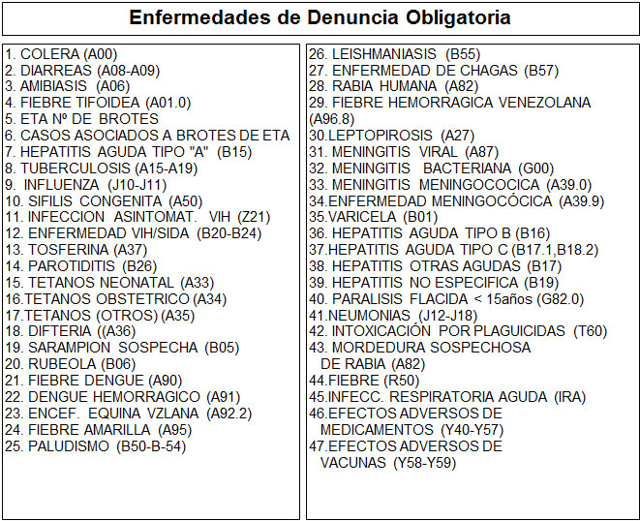
 | Sistema de Información de Salud

 |  |  | CONSULTA MEDICINA GENERAL

 |  | SIS - 02 / EPI 10

5. |  |  | 6. | 7. |  | 8. | 9.
 |  |  |  |  |  | Fecha de Nacimiento
N°C |  |  | C.I (V,E,I) | Nombre y Apellido |  |  | Dirección de Residencia

 | Sistema de Información de Salud

 |  |  | CONSULTA MEDICINA GENERAL

 |  | SIS - 02 / EPI 10

5. |  |  | 6. | 7. |  | 8. | 9.
 |  |  |  |  |  | Fecha de Nacimiento
N°C |  |  | C.I (V,E,I) | Nombre y Apellido |  |  | Dirección de Residencia

